Clases de equivalencia Nuevo Pr
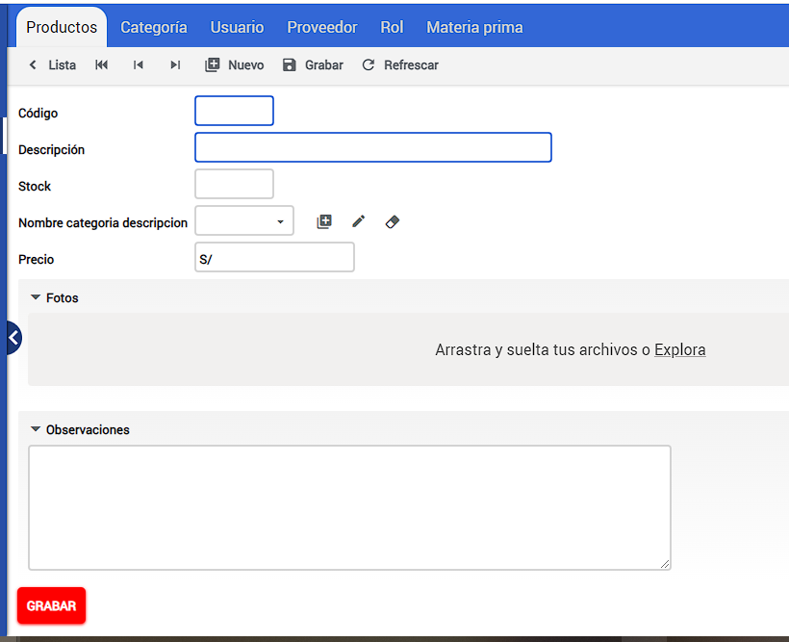

 |  | CLASES VÁLIDAS |  | CLASES NO VÁLIDAS
Condición de Entrada | Tipo | Entrada | Código | Entrada | Código
Código | Rango | 0<Código<=999999999 | CEV<01> | Código!= caracteres numéricos | CENV<01>
 |  |  |  | Código>999999999 | CENV<02>
 |  |  |  | Código<= 0 | CENV<03>
Descripción | Lógico | Descripción= caracteres alfanuméricos | CEV<02> | Descripción!= caracteres alfanuméricos | CENV<04>
 | Valor | 1 < Descripción<= 50 | CEV<03> | Descripción<= 1 | CENV<05>
 |  |  |  | Descripción> 50 | CENV<06>
Stock | Stock | 0<=Stock<=999999999 | CEV<04> | Stock!= caracteres numéricos | CENV<07>
 |  |  |  | Stock>999999999 | CENV<08>
 |  |  |  | Stock< 0 | CENV<09>
Nombre categoria descripcion | Miembro de un Conjunto | Nombre categoria descripcion=Opción Disponible | CEV<05>

 |  | Nombre rol descripcion= NULL | CEV<06>
Precio | Precio | 0<=Precio<=999999999999999 | CEV<07> | Precio!= caracteres numéricos | CENV<10>
 |  |  |  | Stock>999999999999999 | CENV<11>
 |  |  |  | Stock< 0 | CENV<12>
Fotos | Lógico | Fotos = Archivo imagen | CEV<08> | Foto != Archivo imagen | CENV<13>

 |  | Fotos = Nulo | CEV<09>
Descripción | Lógico | Descripción= caracteres alfanuméricos | CEV<10> | Descripción!= caracteres alfanuméricos | CENV<14>
 | Valor | 1 < Descripción<= 500 | CEV<11> | Descripción<= 1 | CENV<15>
 |  |  |  | Descripción> 500 | CENV<16>

